目次
領地奪取仕様書

目次
プロトタイプ版で実装すること | プロトタイプシート
α版で実装すること | αシート
β版で実装すること | βシート
クラス設計 | クラス設計シート
主な仕様
共通の仕様 | 共通の仕様シート
タイトルの仕様 | タイトルの仕様シート
キャラセレクトの仕様 | キャラセレクトの仕様シート
チュートリアルの仕様 | チュートリアルの仕様シート
ゲームの仕様 | ゲームの仕様シート
リザルトの仕様 | リザルトの仕様シート
ランキングの仕様 | ランキングの仕様シート
その他仕様 | その他仕様シート

プロトタイプ
目次に戻る
プロトタイプ版で実装すること

優先順位 高
 | 画面4分割の実装
 | プレイヤー4人同時プレイの実装
 | テリトリーの実装
 | テリトリー取得処理の実装
 | テリトリーにおけるポイントの実装
 | 勝敗判定の実装
 | キャラ特性の実装(1種類分)
優先順位 低
 | 敵の自動移動処理の実装

α
目次に戻る

α版で実装すること

優先順位 高
 | フィールドのパネル式システムの実装
 | キャラセレクトの実装
 | リザルトの実装
 | タイトルの実装
 | チュートリアルの実装
 | キャラ特性の実装(3種類分)
 | 敵のAIの実装(完成度80%)
優先順位 低
 | 各種エフェクトの実装

β
目次に戻る

β版で実装すること

優先順位 高
優先順位 低
 | 敵のAI実装(完成版)
 | 演出面の細かい修正
 | デバッグ処理

クラス設計
目次に戻る

・・・ メンバ変数として使用

・・・ 派生クラス

シーン派生

キャラクター関係
CCharacter
CModel
CMotion
CPlayer
CEnemy
CAIController
テリトリー関係
CTerritory
オブジェクト関係
CObject
CObjectMove

モード関係
CTitle
CSelect
CResult
CGame
CBaseMode

共通の仕様
目次に戻る

画面サイズ

横幅 1280
縦幅 720

ゲーム概要
プラットフォーム | PC
ジャンル | 3D陣取りアクション
プレイ人数 | 1~4人
プレイ時間(想定) | 5分

開発に使用するPCの性能
各部品パーツ
OS | Windows10 Home 64bit
CPU | Intel(R) Core(TM) i7-7700HQ CPU @ 2.80GHz
メモリ | 8GB
GPU | NVDIA Geforce GTX1060

タイトルの仕様
目次に戻る

このシートはタイトルの仕様をまとめたものです。


シーン1
 | 最初は雲の中からスタートして 雲の中をかき分けていくような演出をする (効果線なんかもつけれるとベスト)

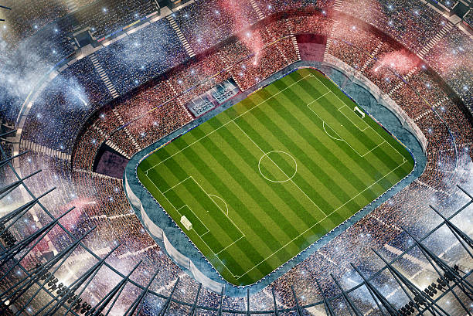
シーン2
 | ある程度(2秒くらい？)経過したらフィールドが 姿を現すように見せていく

シーン3
 | 雲が晴れ切ったら フィールドの周りにカメラを円状に周回させながら マーカーを出す (BGMはここから再生)

シーン4
 | (カメラの動きは継続) マーカーで四角を描く

タイトルロゴ
シーン5
 | (カメラの動きは継続) 描かれたら白シルエットのタイトルロゴを出して 元の色に戻していく

タイトルロゴ
シーン6
 | (カメラの動きは継続) タイトルロゴの色が戻ったら PRESS BUTTONを出現させゆったりと点滅させる

PRESS BUTTON

タイトルロゴ
シーン7
 | (カメラの動きは継続) ボタンが押されたらモード選択項目を出す

競技開始！

競技指南
世界記録

タイトルロゴ
シーン8
 | (カメラの動きは継続) ボタンが押されたら選択されている項目を点滅させ フェードアウトしながら次の画面に遷移 次の画面は選択されていた項目によって分ける ・競技開始 -> キャラセレクトへ ・競技指南 -> チュートリアルへ ・世界記録 -> ランキングへ

競技開始！

競技指南
世界記録

キャラセレクトの仕様
目次に戻る |  | タイトルで「ゲームモード」を選択 |  |  |  |  | 「はい」選択時、ゲームモードに移行

セレクトモードの仕様

セレクトの順番 | 国選択→キャラ選択

選択方式 | 国選択・・・カーソル移動 | 国選択

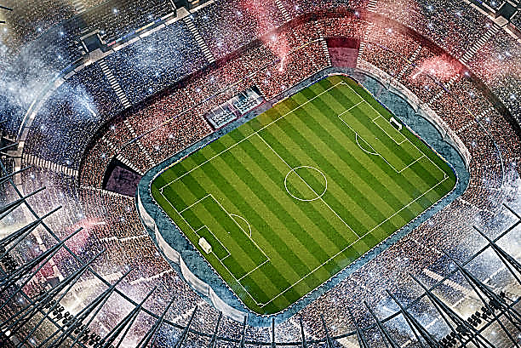
 | キャラ・・・スライド移動
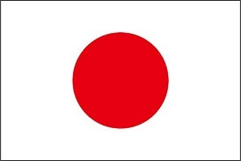
選択時 | 特性説明文

決定時 | 確認テキスト |  |  |  |  | 「いいえ」選択時

その他 | 背景は競技場を上空から俯瞰する視点

 | 項目決定毎に近づいていく |  |  |  |  | 国選択に戻る

 |  |  |  |  | タイトルに戻る
 |  | 国名 |  | 選手(国？)の説明文など

 |  | 世界ランク：〇位

 |  | キャラクター選択 |  |  |  |  | 参加情報確認

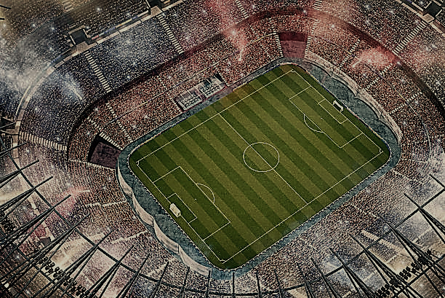
 |  |  |  |  |  |  |  | 選んだ国 | 選んだキャラクター

 |  |  |  |  |  |  |  | 日本 | ○○型
これで参加しますか？
 |  |  |  |  | タイトルに戻る
 |  | ○○型 |  | キャラ特性説明
はい いいえ
 |  | 攻撃速度 | A
 |  | ふっとばし力 | B
 |  | 移動速度 | C

チュートリアルの仕様
目次に戻る

このシートはチュートリアルの仕様をまとめたものです。

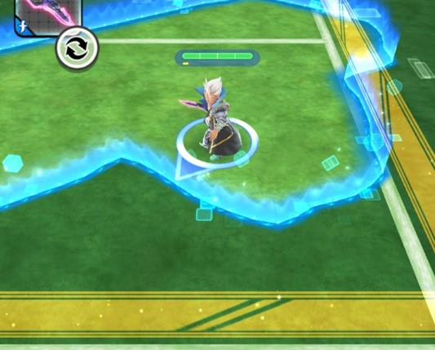
シーン1
 | 説明テキストを出す

領地奪取へようこそ！！

ゲームの仕様
目次に戻る

このシートはゲームの仕様をまとめたものです。 細かい仕様は別シートにまとめてあります。

目次
テリトリー取得の仕様シート
地雷型の仕様シート
パワー型の仕様シート
速度型の仕様シート
ミニマップの仕様シート

各種値の設計
フィールドの大きさ | 横幅 3000 × 縦幅3000

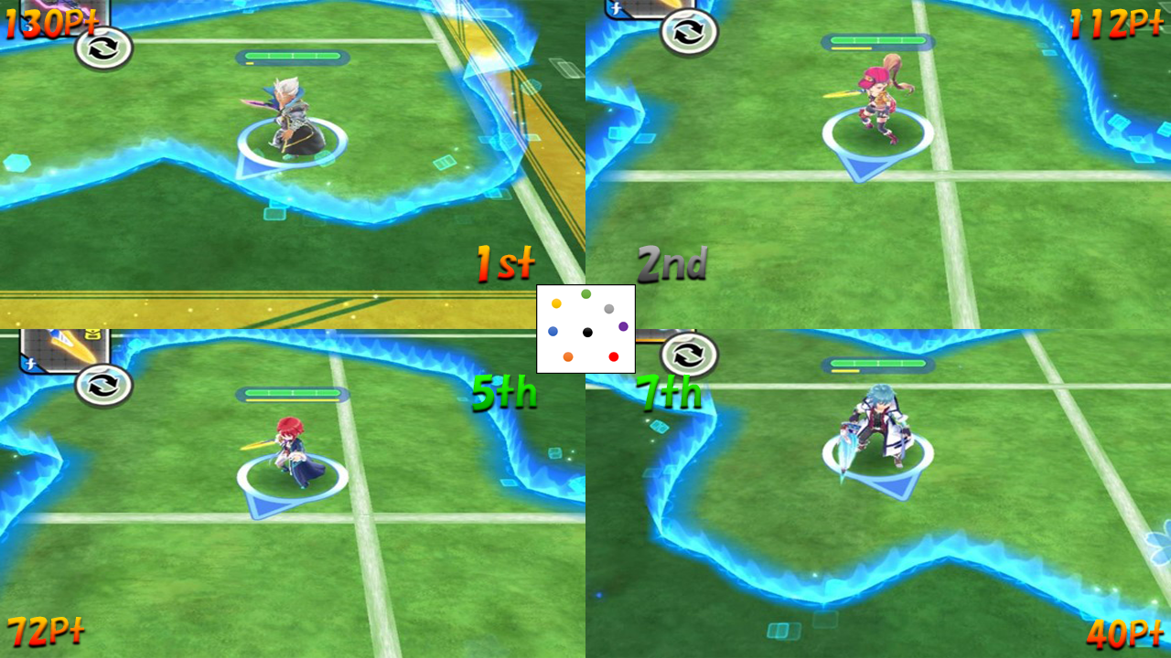
シーン1
 | 3,2,1の順にスタートコール

3

シーン2
 | START!ロゴを出す (ここからプレイヤーは動ける)

START!

シーン3
 | 3分間テリトリーを奪い合う (そのゲーム内でポイントやミニマップを更新)

シーン4
 | 残り2分,1分,30秒になったら テロップを出してユーザーにお知らせ

残り2分!

シーン5
 | 残り5秒になったらカウントダウンを開始する

5

シーン6
 | 時間が無くなったらFinish!ロゴを出して ゲーム終了!

Finish!

シーン7
 | Finish!ロゴが出て3秒経過したら フェードアウト(1.2秒くらい)していく

Finish!

テリトリー取得の仕様
ゲームの仕様に戻る

このシートはテリトリーの仕様をまとめたものです。

取得の流れ1
 | 起点となるテリトリーに触れる



取得の流れ2
 | 別のテリトリーとのラインを作って 図形を描く

取得の流れ3
 | 3本以上のラインで図形を描けたら 図形の中にあるテリトリーも取得できる

♪
♪

取得の流れ１に戻る

取得が失敗するパターン1
 | 図形を描いている途中で別のプレイヤーが ラインに当たる

取得が失敗するパターン2
 | 図形を描いている途中で自身のラインを 描ける時間が無くなる (描ける時間は現在のテリトリー獲得数で変動)

上記の2パターンに該当した場合テリトリー取得は失敗し 取得の流れ1に戻る (なお失敗した場合は起点のみ獲得できる)

 | 作る事ができたラインは一定時間(できてから10秒くらい) 残るのでこれを再び取得に使用することもできる

ミニマップの仕様
ゲームの仕様に戻る

このシートはミニマップの仕様をまとめたものです。

ミニマップの大きさ 横150 × 縦150

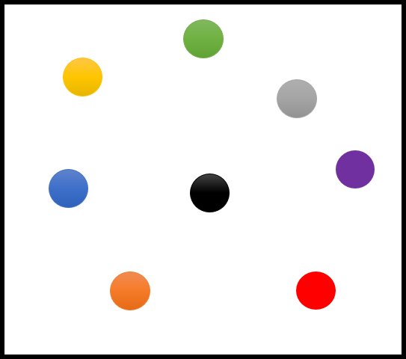
イメージ図
 | 各プレイヤーの位置をマーカーにして このミニマップに収縮させて表示する

1位のマーカーのみ他のマーカーより大きく表示する

リザルトの仕様
目次に戻る |  | ゲーム終了(ホワイトアウト)

リザルトモードの仕様

リザルトの流れ | 一位
1

 | 全員の順位

 | スコア内部

2

 |  | 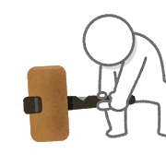

PLAYER 1

3
1


1P

PLAYER 1

2

3
4
5
6
7
8

2P
3P
4P
CP
CP
CP
CP

4

2P
4P
1P
3P
CP
CP
CP
CP

プレイヤー2
プレイヤー4
プレイヤー1
プレイヤー3
コンピューター5
コンピューター6
コンピューター7
コンピューター8
PLAYER 1
2
4
1
3
5
6
7
8

+4
合計
+2
+5
+3
+1
-1
-2
-3

獲得
3
1
4
2
0
0
0
0
妨害
1
1
1
1
1
-1
-2
-3

被妨害
0
0
0
0
0
0
0
0
5

2
1
4
3
5
6
7
8

PLAYER 1

Thank you
for
Playing!!
Thank you
for
Playing!!
Thank you
for
Playing!!
Thank you
for
Playing!!
Thank you
for
Playing!!
Thank you
for
Playing!!
Thank you
for
Playing!!
Thank you
for
Playing!!

